Tu(m99)

سلول های آبی به میلیمتر وارد شود و سلول های قرمز به مگاپاسکال وارد شود سلول های سبز اتوماتیک محاسبه میشوند. |  |  
b(mm) | 300
h(mm) | 300
cover(mm) | 50
fc(Mpa) | 25 | مقاومت فشاری بتن(مگاپاسکال)
fyv(Mpa) | 340 | تنش تسلیم آرماتورهای عرضی پیچشی(مگاپاسکال)
fyl(Mpa) | 400 | تنش تسلیم آرماتورهای طولی پیچشی(مگاپاسکال)
Acp²(mm) | 8.1000E+09
Acp(mm2) | 90000
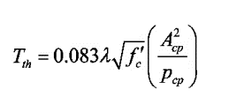
Pcp(mm | 1200
Aoh(mm2) | 36100
Ph(mm) | 760
d(mm) | 250
$$T_{cr}=0.33λ\sqrt{f_{c}}\left(\frac{A_{cp}^{2}}{P_{cp}}\right)$$
Tcr(Kn.m) | 11.1375
$$T_{cr}=0.33λ\sqrt{f_{c}}\left(\frac{A_{cp}^{2}}{P_{cp}}\right)$$
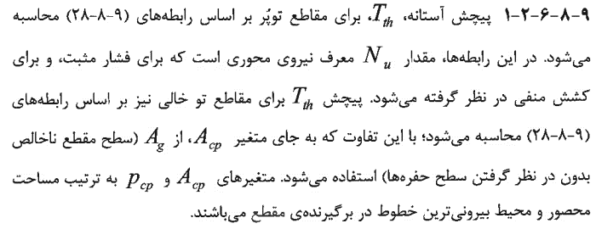
ØTcr(Kn.m) | 8.3531
Tth(Kn.m) | 2.8013
ØTth(Kn.m) | 2.0883
$$\frac{A_{t}}{s}=\frac{T_{cr}}{1.7A_{oh}f_{yv}}$$
At/s(cm²/m) | 5.3
$$A_{l}=\left(\frac{A_{t}}{s}\right)∗P_{h}∗\left(\frac{f_{yv}}{f_{yl}}\right)$$
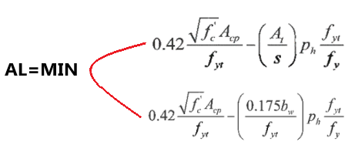
Al(cm²) | 3.45 |  | 
$A_{l,min}$(final)
$${}_{Vu=bd\sqrt{0.391f_{c}−0.0261f_{c}{\left(\frac{A_{cp}}{A_{oh}}\right)}^{4}{\left(\frac{P_{h}}{P_{cp}}\right)}^{2}}}$$
$$P_{cp}=2∗(b+h)$$
$$A_{cp}=b∗h$$
Vu(ton) | #NUM!
 | 3.45 | 2.11
 |  | 4.56

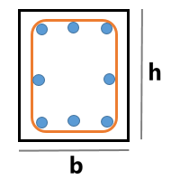

 |  | 2.11

$$A_{cp}:Ag=\left(b∗h\right)−(b^{′}∗h^{′})$$

$$P_{cp}=2∗(b+h)$$

